Agenda
第3回SPIN大会Agenda

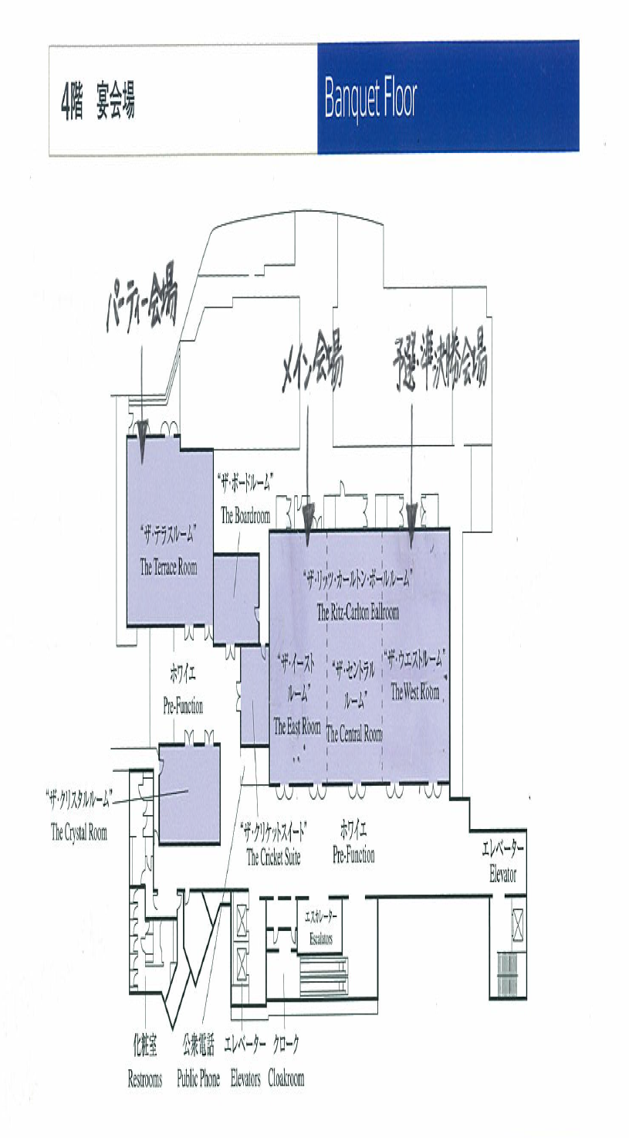
場所：ザ・リッツ・カールトン大阪
時間 | 所要時間 | 内容 | 詳細事項 | 開催場所 | 備考1
9:30:00 | 0:05:00 | 開会式-開催宣言 | 江本さん | 4F The East Room
9:35:00 | 0:10:00 | 実行委員長あいさつ | 井田委員長 | 4F The East Room
9:45:00 | 0:30:00 | メンバー紹介 | RMが作成 | 4F The East Room
10:15:00 | 0:10:00 | 本日の流れとルール説明 | 岡本/江本さん | 4F The East Room
10:25:00 | 0:10:00 | 予選会説明 | 江本さん | 4F The East Room
10:35:00 | 0:15:00 | 各メンバー事前準備 | ブースへ移動
10:50:00 | 0:15:00 | 予選会第1試合 | 1試合6名/1試合8分 | 4F The West Room
11:05:00 | 0:15:00 | 予選会第2試合 | 1試合6名/1試合8分 | 4F The West Room
11:20:00 | 0:15:00 | 予選会第3試合 | 1試合6名/1試合8分 | 4F The West Room
11:35:00 | 0:15:00 | 予選会第4試合 | 1試合6名/1試合8分 | 4F The West Room
11:50:00 | 0:15:00 | 予選会第5試合 | 1試合6名/1試合8分 | 4F The West Room
12:05:00 | 0:15:00 | 予選会第6試合 | 1試合6名/1試合8分 | 4F The West Room
12:20:00 | 0:40:00 | 昼食をとりながら、準決勝進出Regionの発表 |  | 2F The Garden Room
13:00:00 | 0:15:00 | 決勝への意気込み | 各代表者 | 4F The East Room
13:15:00 | 0:15:00 | 各メンバー事前準備 | ブースへ移動
13:30:00 | 0:15:00 | 準決勝第1試合 | 1試合6名/1試合8分 | 4F The West Room
13:45:00 | 0:15:00 | 準決勝第2試合 | 1試合6名/1試合8分 | 4F The West Room
14:00:00 | 0:15:00 | 準決勝第3試合 | 1試合6名/1試合8分 | 4F The West Room
14:15:00 | 0:15:00 | 休憩
14:30:00 | 0:25:00 | 決勝進出Regionの発表 |  | 4F The East Room
14:55:00 | 0:15:00 | 各メンバー事前準備
15:10:00 | 0:15:00 | 決勝第1試合 | 1試合8分 | 4F The East Room
15:25:00 | 0:15:00 | 決勝第2試合 | 1試合8分 | 4F The East Room
15:40:00 | 0:15:00 | 決勝第3試合 | 1試合8分 | 4F The East Room
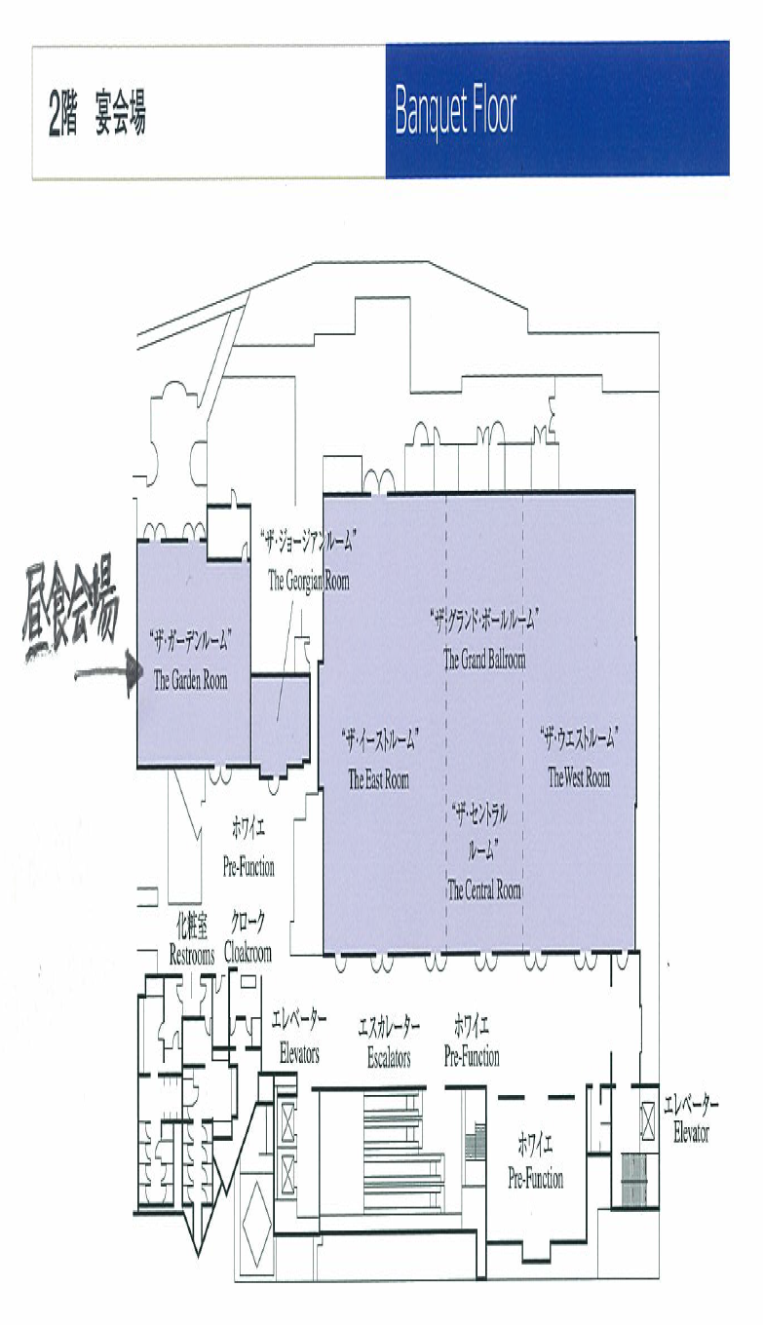
15:55:00 | 0:15:00 | 決勝第4試合 | 1試合8分 | 4F The East Room
16:10:00 | 0:15:00 | 決勝第5試合 | 1試合8分 | 4F The East Room
16:25:00 | 0:15:00 | 決勝第6試合 | 1試合8分 | 4F The East Room
16:40:00 | 0:15:00 | 休憩
16:55:00 | 0:20:00 | 表彰式・コメント |  | 4F The East Room
17:15:00 | 0:10:00 | 総括 | 長谷川本部長 | 4F The East Room
17:25:00 | 0:05:00 | 閉会宣言 | 江本さん | 4F The East Room
17:30:00 | 1:00:00 | Party |  | The Terrace Room
18:30:00 |  | おひらき |  | The Terrace Room

予選会は、各Region代表者2名、計34名全員が参加
準決勝は、9Region代表者2名、計18名が参加
決勝は、3Region代表者2名、計6名が参加

